采购20170210
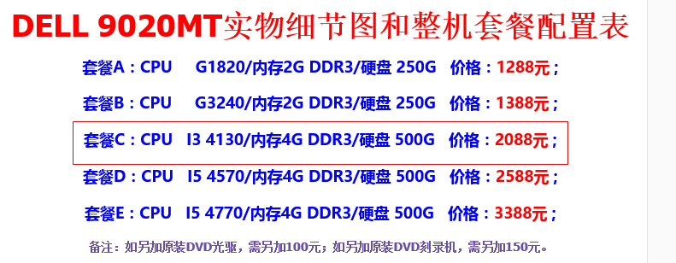
序号 | 部件 | 型号 | 品牌 | 数量 | 备注 | 链接
1 | 开关面板 | 118型十孔 | 公牛 | 4 |  | https://detail.tmall.com/item.htm?spm=a1z10.4-b-s.w5003-15016882204.1.8WA0HM&id=19462920730&scene=taobao_shop
2 | 开关面板 | 118型十五孔 | 公牛 | 4 |  | https://detail.tmall.com/item.htm?spm=a1z10.5-b-s.w4011-15016882314.71.1qjuPj&id=15712582277&rn=fc19248c7d7d37fd1f3f4dd1f73d6402&abbucket=3
3 | 开关面板暗盒 | 118型十孔暗盒 | 公牛 | 4 |  | https://detail.tmall.com/item.htm?spm=a1z10.4-b-s.w5003-15016882204.7.aE7gJM&id=19464136209&scene=taobao_shop
4 | 开关面板暗盒 | 118型十五孔暗盒 | 公牛 | 4 |  | https://detail.tmall.com/item.htm?spm=a1z10.4-b-s.w5003-15016882204.8.aE7gJM&id=15716013019&scene=taobao_shop
5 | 4网口面板86型 | S2026C | 松日 | 4 |  | https://detail.tmall.com/item.htm?id=7596926201&ali_refid=a3_430583_1006:1103029417:N:网线插座:7183dcb1adca24f587821240ccff6bc4&ali_trackid=1_7183dcb1adca24f587821240ccff6bc4&spm=a230r.1.14.1.JjsQX4
6 | 松日86型暗盒 | 620105 | 松日 | 4 |  | https://detail.tmall.com/item.htm?_u=af5j4l7969a&id=7540695185
7 | 电脑主机 | 9020MT | 戴尔 | 1 |  | https://item.taobao.com/item.htm?spm=a1z10.1-c.w4004-1195050327.16.7s5mRP&id=45575396463
8 | PCI-E网卡 | EXPI9301C | Intel | 1 |  | https://item.jd.com/1529606972.html

安装指导
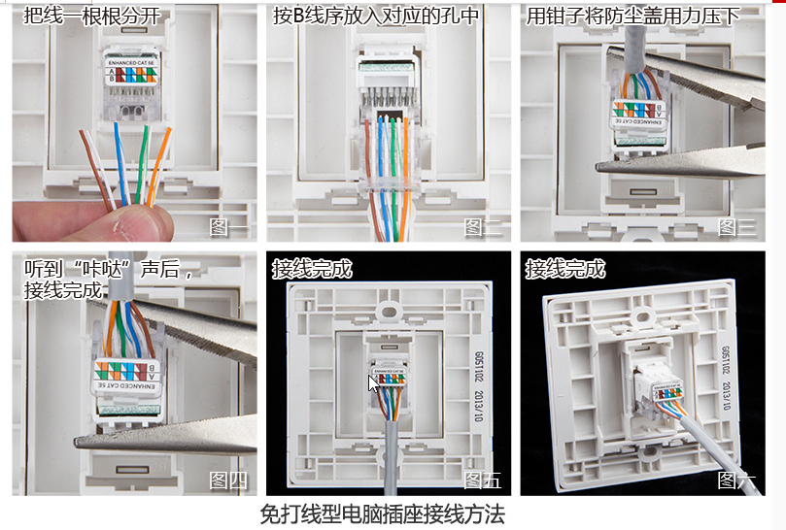

1、上料、空盘、电机2
· 多芯线1
· 多芯线5
· 多芯线6
1、下料、空盘、电机2
· 多芯线2
· 多芯线9
· 多芯线10

安全门4
安全门5
安全门6
安全门7

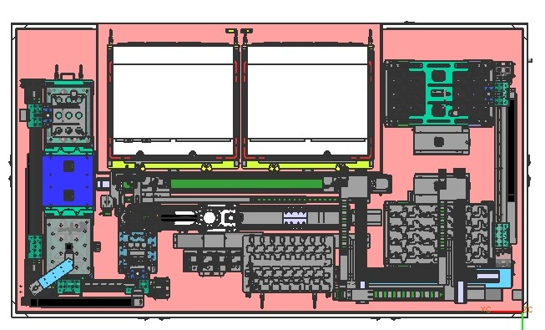

安全门8
安全门3

安全门9
安全门2

安全门1
安全门12
安全门11
安全门10

1、上料、产品、电机1
· 多芯线3
· 多芯线4

1、下料、产品、电机1
· 多芯线7
· 多芯线8

· 多芯线11
· 多芯线12

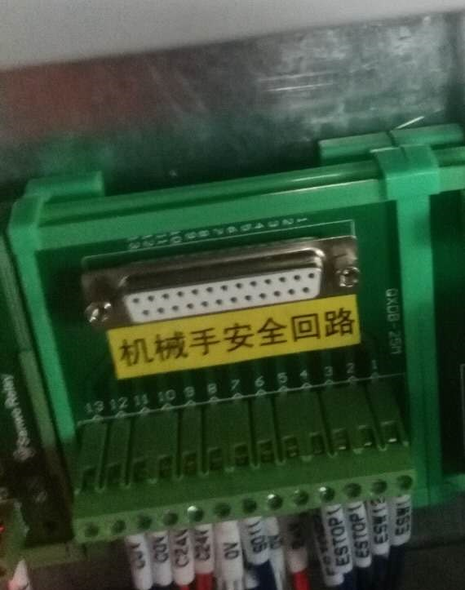
DB25孔座方向，自左往右

多芯线
 | 序号 | 颜色 | 信号 | 信息
1 | 1 | 红 | 24V
 | 2 | 黑 | X25 | 按钮，上料电机1点动+
 | 3 | 棕 | X26 | 按钮，上料电机1点动-
 | 4 | 橙 | X27 | 按钮，上料电机1复位
 | 5 | 黄 | X30 | 按钮，上料电机2点动+
 | 6 | 绿 | X31 | 按钮，上料电机2点动-
 | 7 | 兰 | X32 | 按钮，上料电机2复位
 | 8 | 紫
 | 9 | 灰
 | 10 | 白 | 0V

 | 序号 | 颜色 | 信号 | 信息
2 | 1 | 红 | 24V
 | 2 | 黑 | X10200 | 按钮，下料电机1点动+
 | 3 | 棕 | X10201 | 按钮，下料电机1点动-
 | 4 | 橙 | X10202 | 按钮，下料电机1复位
 | 5 | 黄 | X10203 | 按钮，下料电机2点动+
 | 6 | 绿 | X10204 | 按钮，下料电机2点动-
 | 7 | 兰 | X10205 | 按钮，下料电机2复位
 | 8 | 紫
 | 9 | 灰
 | 10 | 白 | 0V

 | 序号 | 颜色 | 信号 | 信息
3 | 1 | 红 | 24V
 | 2 | 黑 | X15 | 上料1模组上光电开关
 | 3 | 棕 | X16 | 上料1模组下光电开关
 | 4 | 橙 | X10100 | 料盘有无光电开关，上料，产品盘
 | 5 | 黄 | X10102 | 料盘到位光纤，上料，产品盘
 | 6 | 绿 | X33 | 无杆气缸，上料，产品，SET
 | 7 | 兰 | X34 | 无杆气缸，上料，产品，MID
 | 8 | 紫 | X35 | 无杆气缸，上料，产品，RST
 | 9 | 灰
 | 10 | 白 | 0V

 | 序号 | 颜色 | 信号 | 信息
4 | 1 | 红 | 24V
 | 2 | 黑 | X0 | 安全门1
 | 3 | 棕 | X1 | 安全门2
 | 4 | 橙 | X2 | 安全门3
 | 5 | 黄 | X41 | 上下气缸，上料，产品，SET
 | 6 | 绿 | X42 | 上下气缸，上料，产品，RST
 | 7 | 兰
 | 8 | 紫
 | 9 | 灰
 | 10 | 白 | 0V

 | 序号 | 颜色 | 信号 | 信息
5 | 1 | 红 | 24V
 | 2 | 黑 | X17 | 上料2模组上光电开关
 | 3 | 棕 | X20 | 上料2模组下光电开关
 | 4 | 橙 | X10101 | 料盘有无光电开关，上料，空盘
 | 5 | 黄 | X10103 | 料盘到位光纤，上料，空盘
 | 6 | 绿 | X36 | 无杆气缸，上料，空盘，SET
 | 7 | 兰 | X37 | 无杆气缸，上料，空盘，MID
 | 8 | 紫 | X40 | 无杆气缸，上料，空盘，RST
 | 9 | 灰 | X10001 | 真空吸，上料，空盘，负压表
 | 10 | 白 | 0V

 | 序号 | 颜色 | 信号 | 信息
6 | 1 | 红 | 24V
 | 2 | 黑 | X3 | 安全门4
 | 3 | 棕 | X4 | 安全门5
 | 4 | 橙 | X5 | 安全门6
 | 5 | 黄 | X43 | 上下气缸，上料，空盘，SET
 | 6 | 绿 | X10000 | 上下气缸，上料，空盘，RST
 | 7 | 兰 | BFI2 | 运料模组，原点
 | 8 | 紫 | IN2 | 旋转气缸SET
 | 9 | 灰 | IN3 | 旋转气缸RST
 | 10 | 白 | 0V

 | 序号 | 颜色 | 信号 | 信息
7 | 1 | 红 | 24V
 | 2 | 黑 | X21 | 下料1模组上光电开关
 | 3 | 棕 | X22 | 下料1模组下光电开关
 | 4 | 橙 | X10112 | 料盘有无光电开关，下料，产品盘
 | 5 | 黄 | X10114 | 料盘到位光纤，下料，产品盘
 | 6 | 绿 | BFI5 | 上下气缸，下料，产品，SET
 | 7 | 兰 | BFI6 | 上下气缸，下料，产品，RST
 | 8 | 紫 | BFI3 | 下料X轴模组，原点
 | 9 | 灰 | BFI4 | 下料Y轴模组，原点
 | 10 | 白 | 0V

 | 序号 | 颜色 | 信号 | 信息
8 | 1 | 红 | 24V
 | 2 | 黑 | X11 | 安全门10
 | 3 | 棕 | X12 | 安全门11
 | 4 | 橙 | X13 | 安全门12
 | 5 | 黄 | BFI7 | 负压表，下料，产品
 | 6 | 绿 | BFO1 | 上下气缸，下料，产品
 | 7 | 兰 | BFO2 | 真空吸，下料，产品
 | 8 | 紫
 | 9 | 灰
 | 10 | 白 | 0V

 | 序号 | 颜色 | 信号 | 信息
9 | 1 | 红 | 24V
 | 2 | 黑 | X10104 | 无杆气缸，下料，空盘，SET
 | 3 | 棕 | X10105 | 无杆气缸，下料，空盘，MID
 | 4 | 橙 | X10106 | 无杆气缸，下料，空盘，RST
 | 5 | 黄 | X10107 | 上下气缸，下料，空盘，SET
 | 6 | 绿 | X10110 | 上下气缸，下料，空盘，RST
 | 7 | 兰 | X10111 | 真空吸，下料，空盘，负压表
 | 8 | 紫
 | 9 | 灰
 | 10 | 白 | 0V

 | 序号 | 颜色 | 信号 | 信息
10 | 1 | 红 | 24V
 | 2 | 黑 | X6 | 安全门7
 | 3 | 棕 | X7 | 安全门8
 | 4 | 橙 | X10 | 安全门9
 | 5 | 黄 | X17 | 上料2模组上光电开关
 | 6 | 绿 | X20 | 上料2模组下光电开关
 | 7 | 兰 | X10113 | 料盘有无光电开关，下料，空盘
 | 8 | 紫 | X10115 | 料盘到位光纤，下料，空盘
 | 9 | 灰
 | 10 | 白 | 0V

 | 序号 | 颜色 | 信号 | 信息
11 | 1 | 红 | 24V
 | 2 | 黑 | Y26 | 真空吸1，上料，产品
 | 3 | 棕 | Y27 | 真空吸2，上料，产品
 | 4 | 橙 | Y10000 | 真空吸3，上料，产品
 | 5 | 黄 | Y10001 | 真空吸4，上料，产品
 | 6 | 绿 | Y10002 | 真空吸5，上料，产品
 | 7 | 兰 | Y10003 | 真空吸6，上料，产品
 | 8 | 紫
 | 9 | 灰
 | 10 | 白 | 0V

 | 序号 | 颜色 | 信号 | 信息
12 | 1 | 红 | 24V
 | 2 | 黑 | X10002 | 真空吸1，上料，产品，负压表
 | 3 | 棕 | X10003 | 真空吸2，上料，产品，负压表
 | 4 | 橙 | X10004 | 真空吸3，上料，产品，负压表
 | 5 | 黄 | X10005 | 真空吸4，上料，产品，负压表
 | 6 | 绿 | X10006 | 真空吸5，上料，产品，负压表
 | 7 | 兰 | X10007 | 真空吸6，上料，产品，负压表
 | 8 | 紫
 | 9 | 灰
 | 10 | 白 | 0V

 | 序号 | 颜色 | 信号 | 信息
13 | 1 | 棕
 | 2 | 红 | A+
 | 3 | 品红 | A-
 | 4 | 黄 | B+
 | 5 | 绿 | B-
 | 6 | 兰

 | 序号 | 颜色 | 信号 | 信息
14 | 1 | 棕
 | 2 | 红 | A+
 | 3 | 品红 | A-
 | 4 | 黄 | B+
 | 5 | 绿 | B-
 | 6 | 兰

 | 序号 | 颜色 | 信号 | 信息
15 | 1 | 棕
 | 2 | 红 | A+
 | 3 | 品红 | A-
 | 4 | 黄 | B+
 | 5 | 绿 | B-
 | 6 | 兰

 | 序号 | 颜色 | 信号 | 信息
16 | 1 | 棕
 | 2 | 红 | A+
 | 3 | 品红 | A-
 | 4 | 黄 | B+
 | 5 | 绿 | B-
 | 6 | 兰

 | 序号 | 颜色 | 信号 | 信息
17 | 1 | 红 | 24V |  | 蓝1
 | 2 | 黑 | IN0 | 负压表A | 蓝2
 | 3 | 棕 | IN1 | 负压表B | 蓝3
 | 4 | 橙 | OUT0 | 吸头A真空吸 | 蓝4
 | 5 | 黄 | OUT1 | 吸头A破真空 | 蓝5
 | 6 | 绿 | OUT2 | 吸头B真空吸 | 棕1
 | 7 | 兰 | OUT3 | 吸头B破真空 | 棕2
 | 8 | 紫 | OUT12 | 吸头A上下气缸 | 棕3
 | 9 | 灰 | OUT13 | 吸头B上下气缸 | 棕4
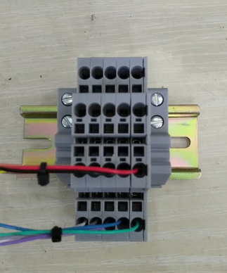
上
下
 | 10 | 白 | 0V |  | 棕5
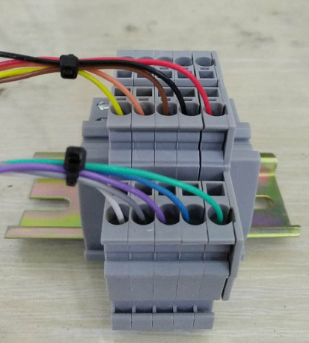
1
2
3
4
5
6
7
8
9
10
 | 序号 | 颜色
 | 1 | 红
 | 2 | 黑
 | 3 | 棕
 | 4 | 橙
 | 5 | 黄
 | 6 | 绿
 | 7 | 兰
 | 8 | 紫
 | 9 | 灰
 | 10 | 白

模组坐标
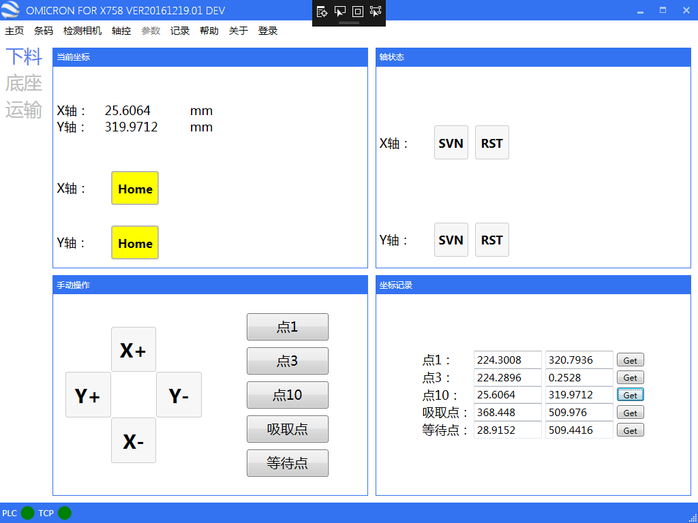

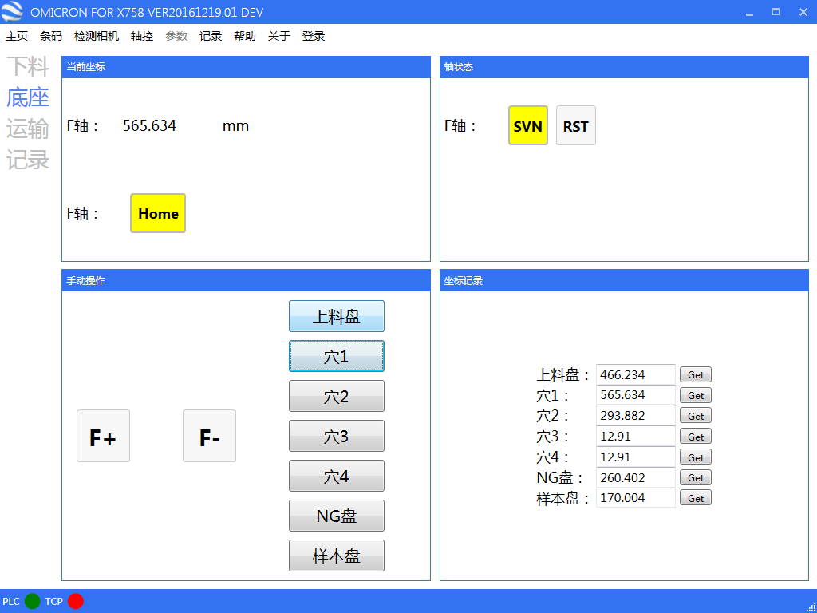

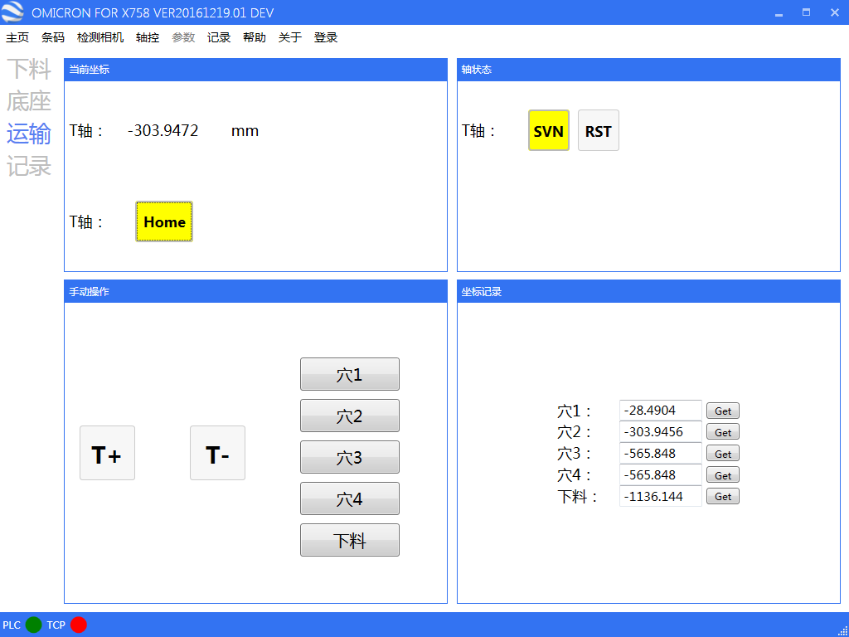

样本程序设计
发送 | 接收
SamSearchflag = 0 CmdSend$ = "SamDBSearch,A"

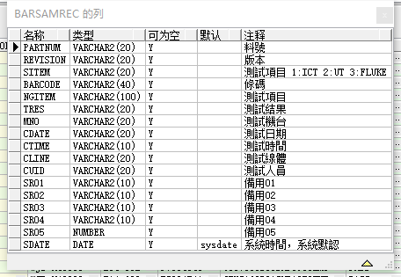

 |  |  |  |  | 料号 | PARTNUM
 |  |  |  |  | 测试项目 | SITEM
 |  |  |  |  | 条码 | BARCODE
 |  |  |  |  | 测试项目 | NGITEM
 |  |  |  |  | 测试结果 | TRES
 |  |  |  |  | 测试机台 | MNO
 |  |  |  |  | 测试日期 | CDATE
 |  |  |  |  | 测试时间 | CTIME

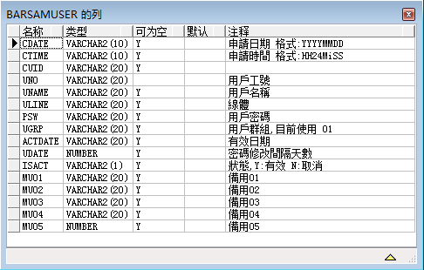

 |  |  |  |  |  | barsamuser_uno
 |  |  |  |  |  | barsamuser_psw

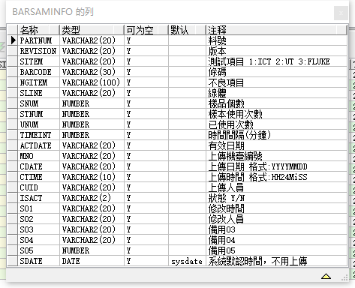

 |  |  | 料号 | barsaminfopartnum
 |  |  | 条码 | barsaminfobarcode
 |  |  | 不良项目 | barsaminfongitem
 |  |  | 样本使用次数 | barsaminfostnum
 |  |  | 已使用次数 | barsaminfounum

 |  | SampleResult,1,OK,OK

 |  |  | order by testdate desc, testtime desc

 |  |  |  |  |  | X758FlexOpened

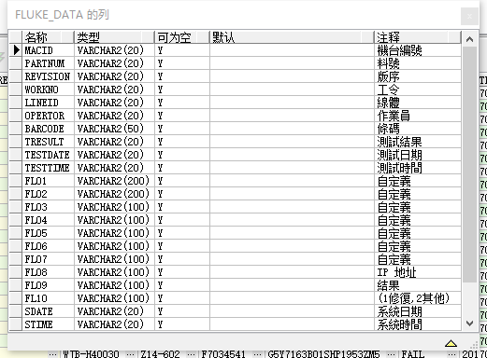

select * from fluke_data where barcode = 'G5Y7163B01SHP1953ZM5' AND TESTDATE = '20170420' ORDER BY TESTTIME DESC

